Cover
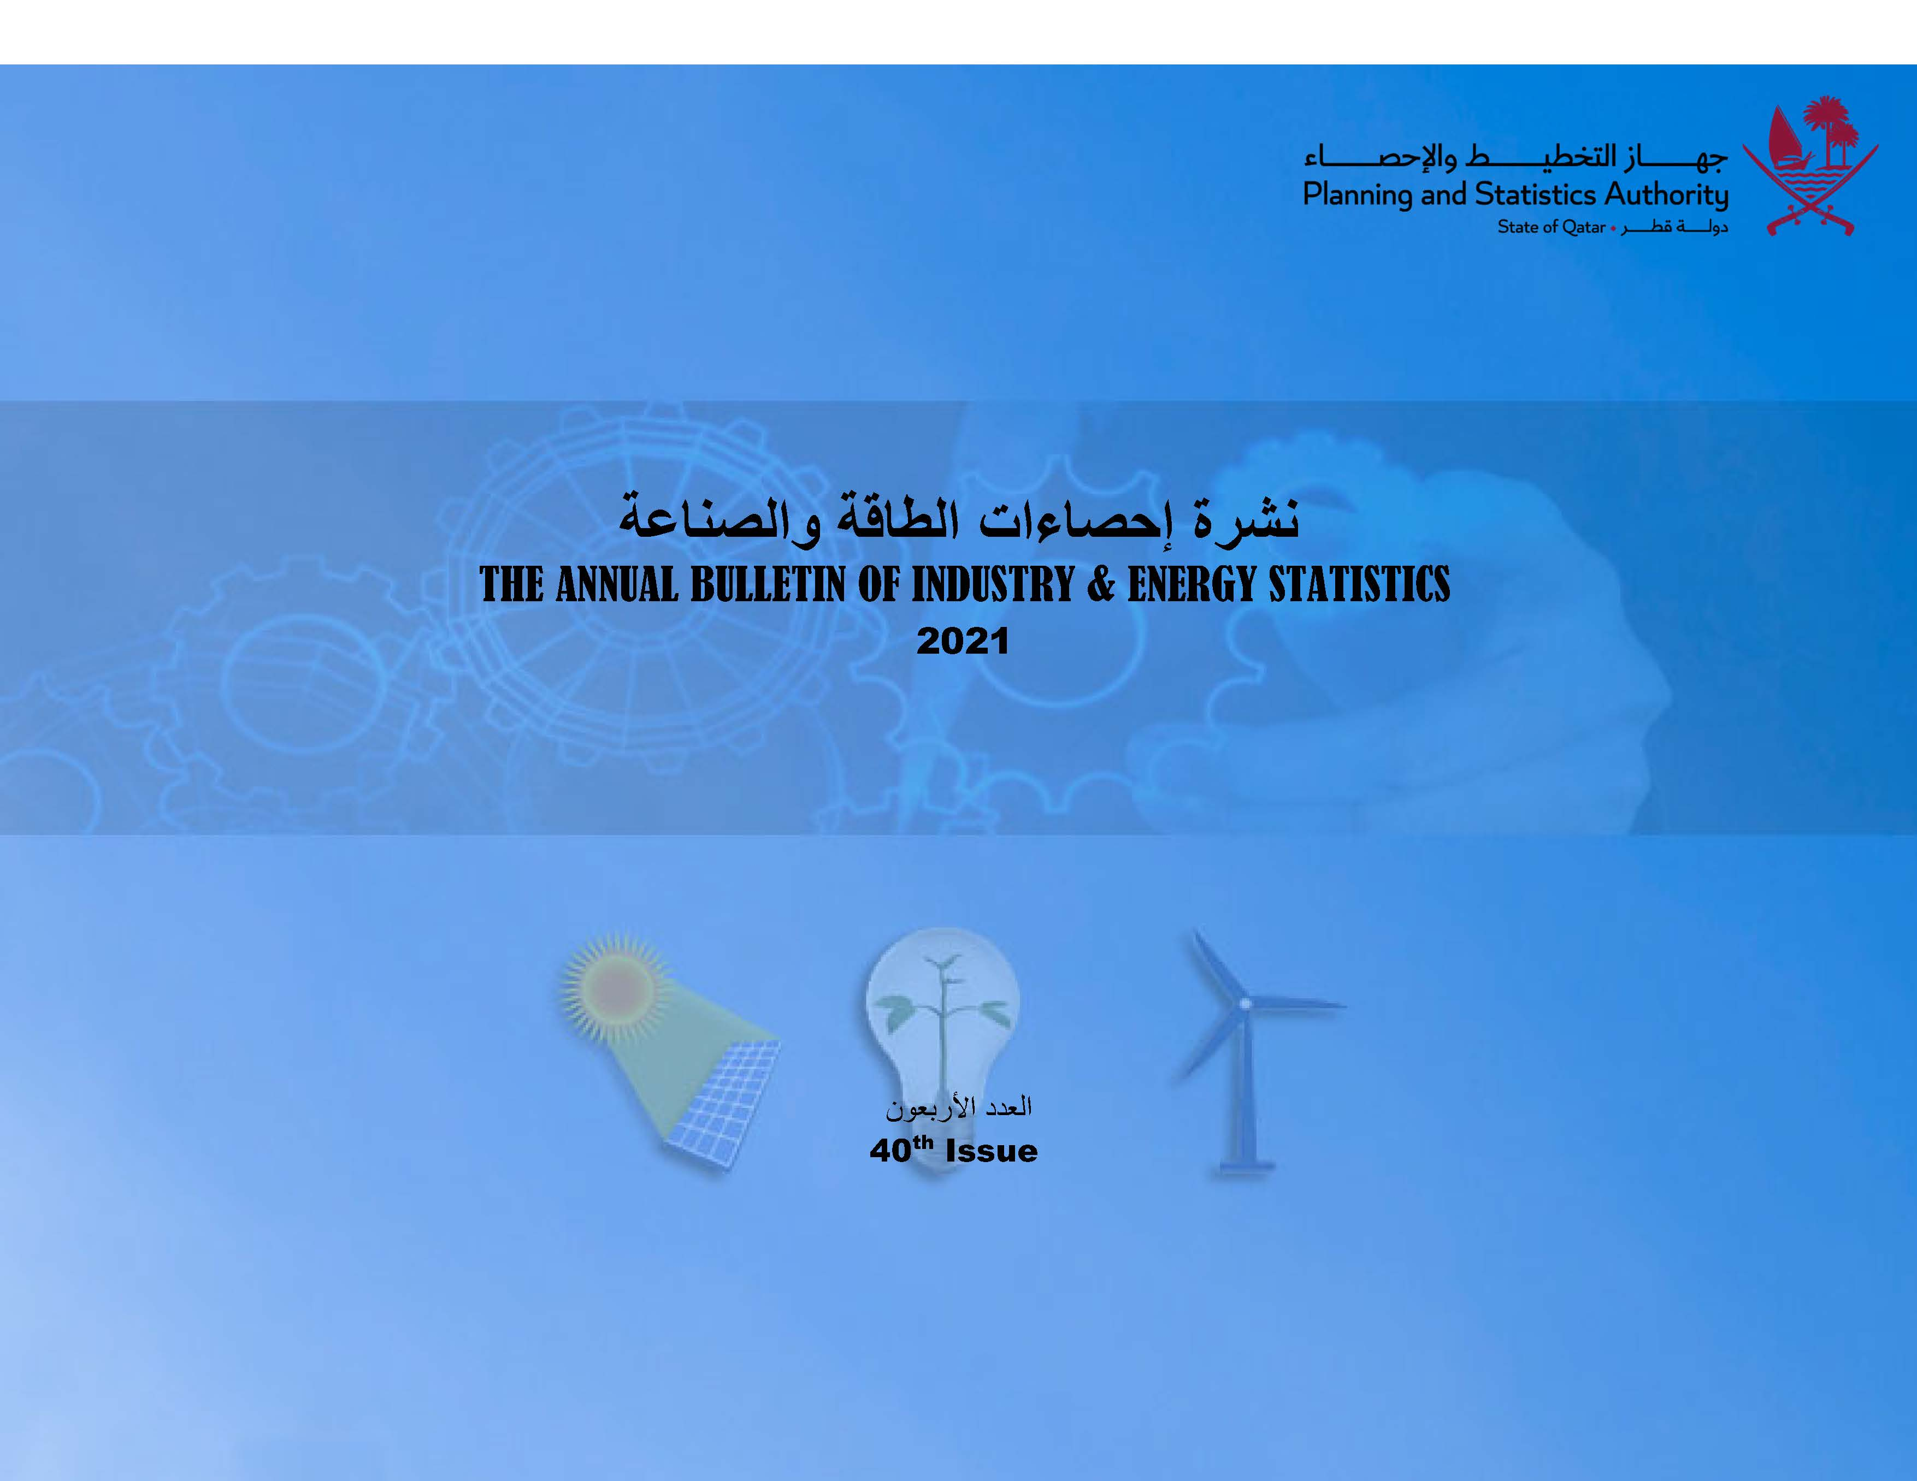

First
 State of Qatar Planning and Statistic Authority Statistics Department | دولـــــــــــة قــطــــــــــر جهاز التخطيط والإحصاء إدارة الإحصاءات

2021
النشرة السنوية لإحصاءات الطاقة والصناعة The Annual Bulletin of Industry & Energy Statistics 2018

العدد 40 40th Issue

